关系图
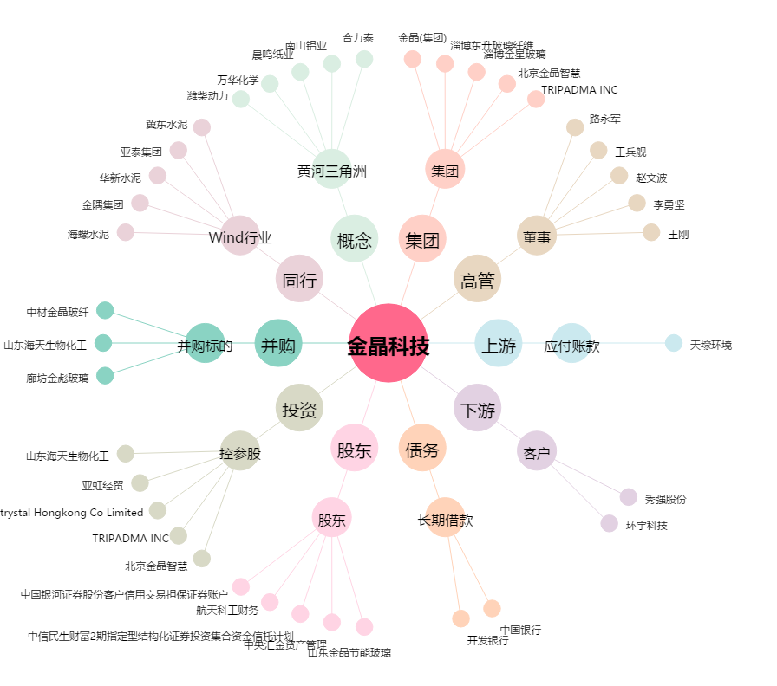
金晶科技[600586.SH] - 关系概览图

